상품제안서
타이틀리스트 PRO V1x 6구 | 상품코드: S39871

 |  |  |  |  |  |  | 02-713-8555 | www.synergygift.co.kr
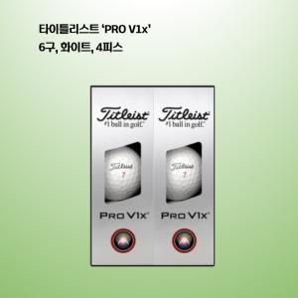

【상세/제작정보】 | 2025 타이틀리스트 정품!

【인쇄/포장옵션】 | 볼 컬러인쇄 / 포장지포장

【공급단가】 | 수량 | 30~ | 50~ | 100~ | 300~ | 500~
*VAT별도 | 단가 | 38,120원 | 37,210원 | 35,680원 | 34,770원 | 33,850원

【상품 URL】 | https://www.synergygift.co.kr:443/src/goods_detail.php?gdno=39871

